Canal Anual Completo
Canal Endémico Anual - Municipio San Martín (2024)
Valores pre-calculados para los 12 meses del año, con clasificación del nivel de riesgo.

Mes | LI IC95% | Media Geométrica | LS IC95% | Casos 2024 | Nivel de Riesgo | Código
Enero | 4.2 | 9.8 | 16.5 | 22 | Epidemia | 2
Febrero | 5.1 | 11.5 | 19.2 | 18 | En rango | 1
Marzo | 6.8 | 15.2 | 25.8 | 24 | En rango | 1
Abril | 9.5 | 22.0 | 36.0 | 35 | En rango | 1
Mayo | 12.3 | 28.5 | 46.8 | 55 | Epidemia | 2
Junio | 11.0 | 25.8 | 42.5 | 40 | En rango | 1
Julio | 8.5 | 19.5 | 32.0 | 20 | En rango | 1
Agosto | 7.2 | 16.8 | 27.5 | 15 | En rango | 1
Septiembre | 8.4 | 19.2 | 31.5 | 28 | En rango | 1
Octubre | 10.8 | 24.5 | 40.2 | 38 | En rango | 1
Noviembre | 9.5 | 21.8 | 35.8 | 30 | En rango | 1
Diciembre | 5.8 | 13.2 | 21.5 | 12 | En rango | 1

Canal Endémico de Bortman — San Martín 2024

Métricas
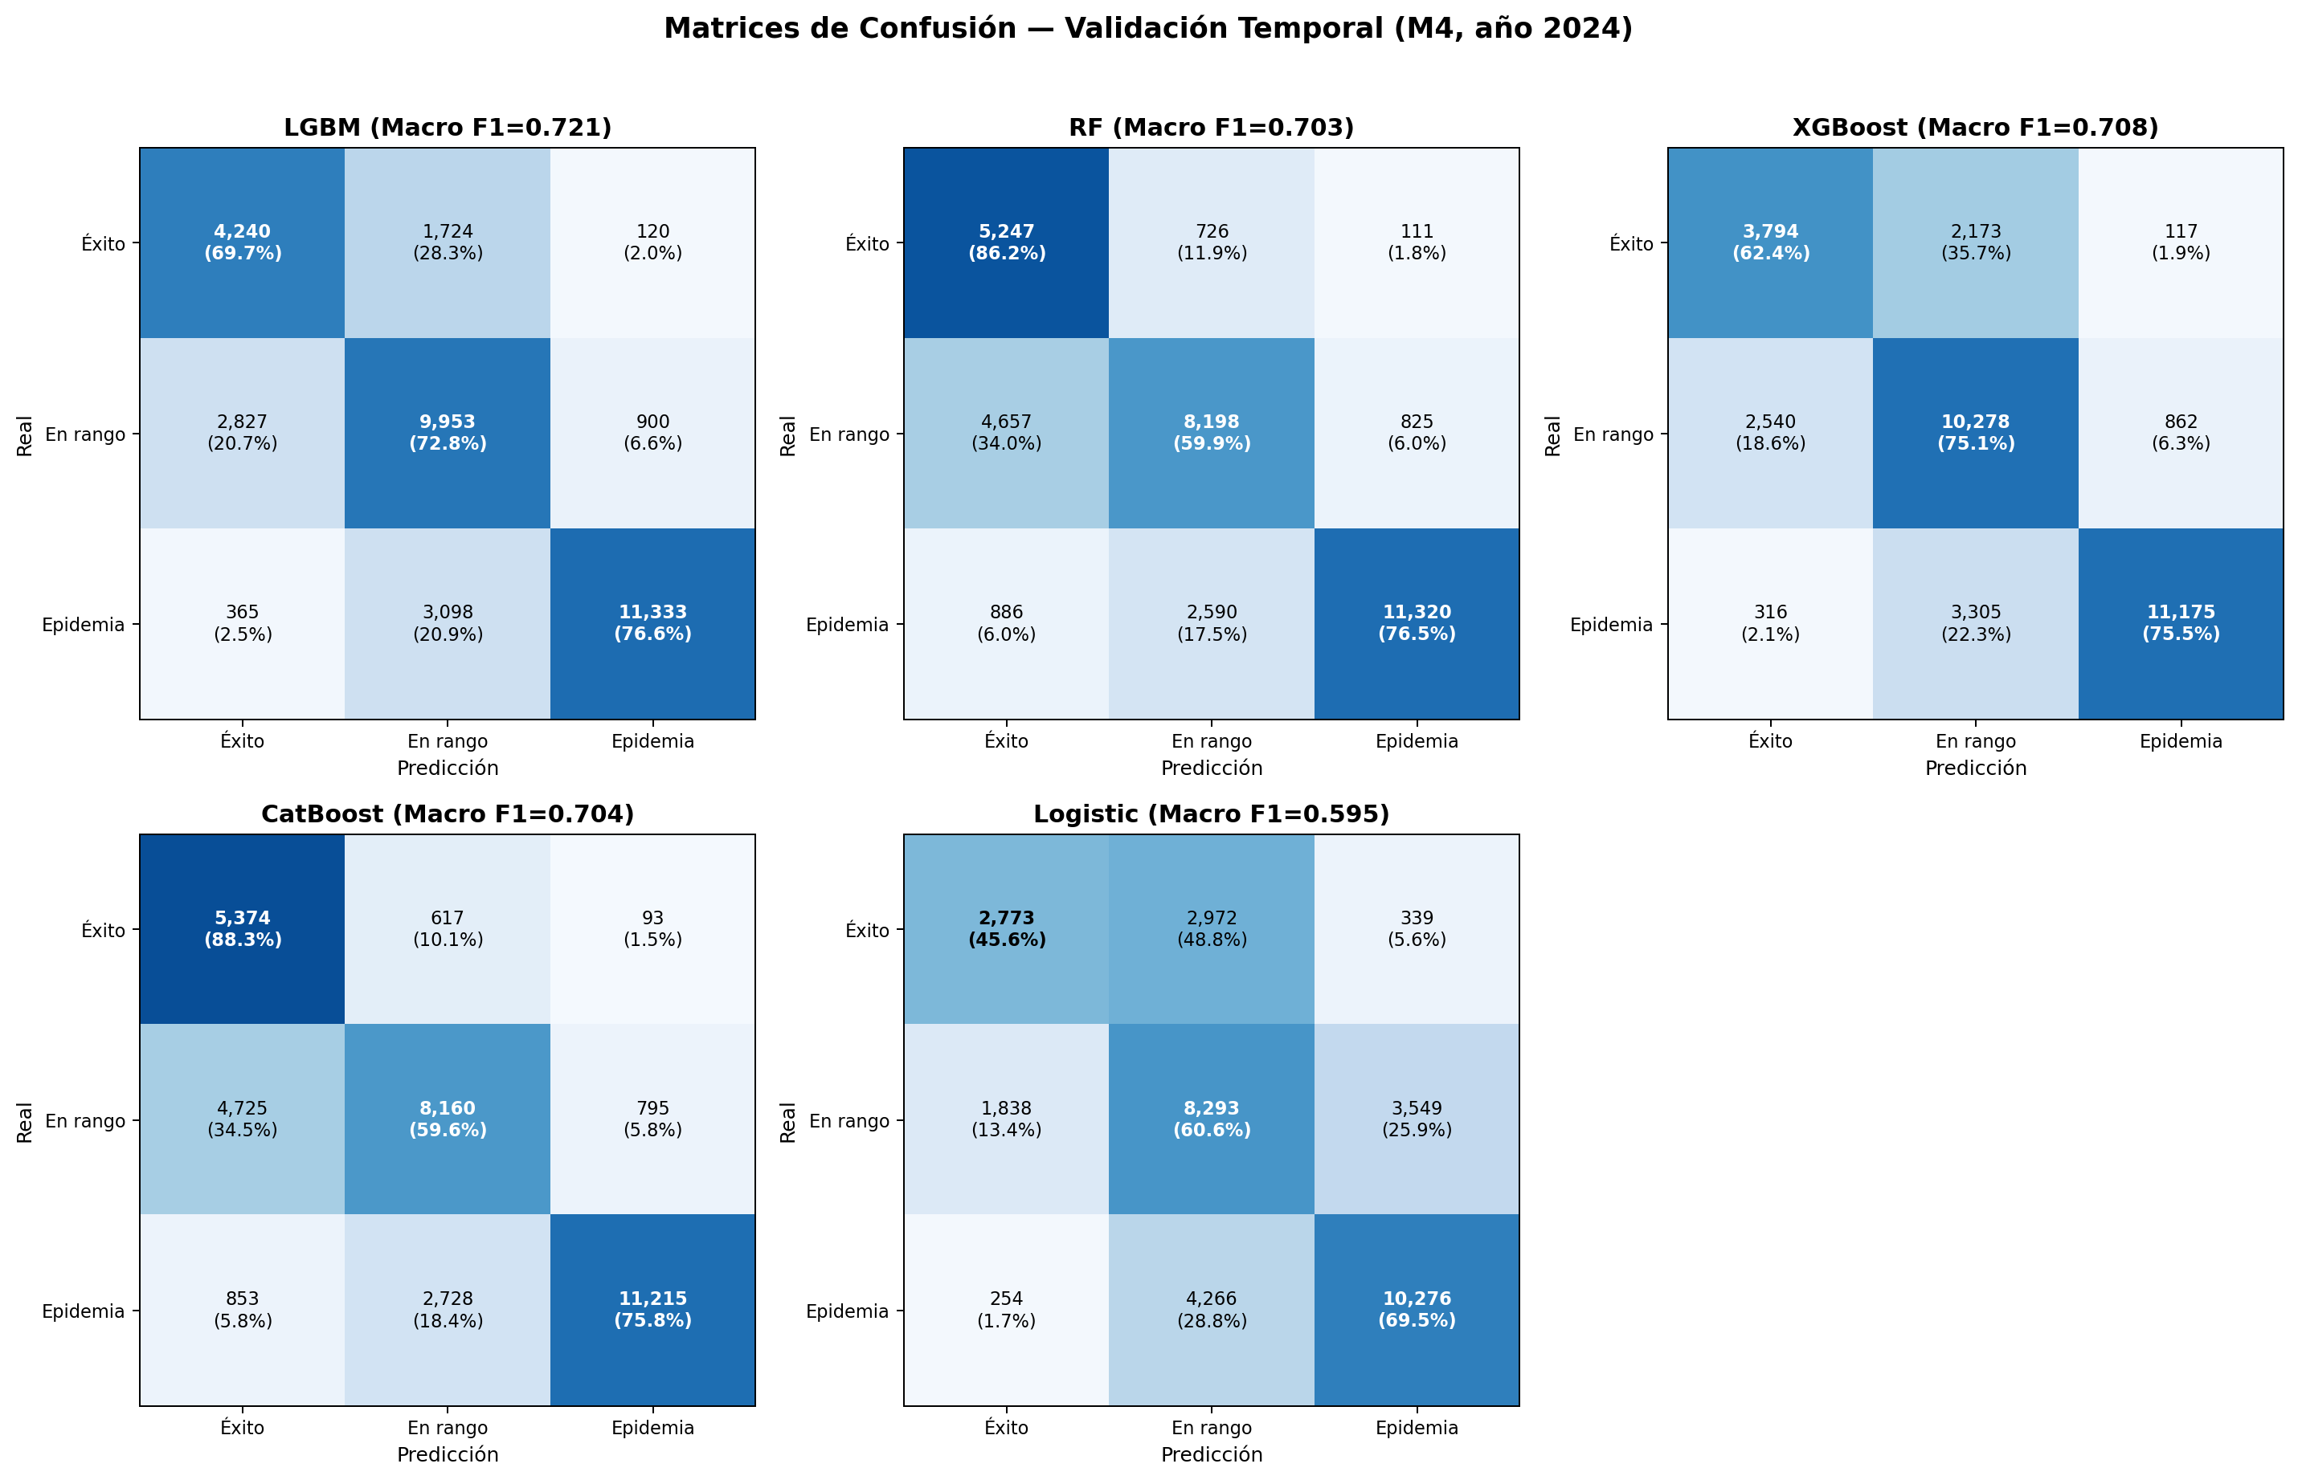
LightGBM (Mejor modelo — Macro F1 = 0.729)
Clase | Precision | Sensibilidad | F1-Score | Tasa FP | Soporte
Éxito | 0.571 | 0.697 | 0.627 | 0.112 | 6.084
En rango | 0.674 | 0.728 | 0.700 | 0.231 | 13.68
Epidemia | 0.917 | 0.766 | 0.835 | 0.052 | 14.796

Random Forest (Macro F1 = 0.703)
Clase | Precision | Sensibilidad | F1-Score | Tasa FP | Soporte
Éxito | 0.486 | 0.862 | 0.622 | 0.195 | 6.084
En rango | 0.712 | 0.599 | 0.651 | 0.159 | 13.68
Epidemia | 0.924 | 0.765 | 0.837 | 0.047 | 14.796

XGBoost (Macro F1 = 0.708)
Clase | Precision | Sensibilidad | F1-Score | Tasa FP | Soporte
Éxito | 0.571 | 0.624 | 0.596 | 0.100 | 6.084
En rango | 0.652 | 0.751 | 0.698 | 0.262 | 13.68
Epidemia | 0.919 | 0.755 | 0.829 | 0.050 | 14.796

CatBoost (Macro F1 = 0.704)
Clase | Precision | Sensibilidad | F1-Score | Tasa FP | Soporte
Éxito | 0.491 | 0.883 | 0.631 | 0.196 | 6.084
En rango | 0.709 | 0.596 | 0.648 | 0.160 | 13.68
Epidemia | 0.927 | 0.758 | 0.834 | 0.045 | 14.796

Logistic Regression — Baseline (Macro F1 = 0.595)
Clase | Precision | Sensibilidad | F1-Score | Tasa FP | Soporte
Éxito | 0.570 | 0.456 | 0.507 | 0.073 | 6.084
En rango | 0.534 | 0.606 | 0.568 | 0.347 | 13.68
Epidemia | 0.726 | 0.695 | 0.710 | 0.197 | 14.796

